Dashboard
BLOCK 139

 | VERSION | 1.0.0

Chuyên Đề Phát Triển Web 1

Evidance
6


 | Hình 1


 | Hình 2



 | Hình 3

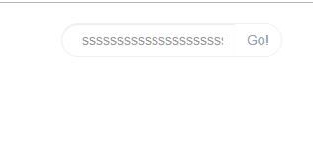
 | hình 4


 | hình 5

 | hình 6

 | Hình 7

 | Hiình 8

 | Hình 9

 | Hình 10

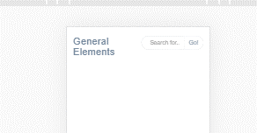

 | Hình 11

 | Hình 15

 | Hình 16

 | Hình 17

 | Hình 18

 | Hình 19

 | Hình 20

 | Hình 21

 | Hình 22

 | Hình 23

 | Hình 24

 | Hình 25

